MAPA DE RIESGOS
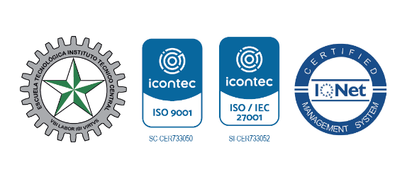

Plan Anticorrupción y de Atención al Ciudadano
Componente 1: Gestión del riesgo de corrupción - Mapa de riesgos de corrupción
Subcomponente/ proceso | Actividades |  | Meta o producto | Responsable | Mes
Política de administración del riesgo | 1.1. | Revisión de la política de gestión de riesgos | Política revisada y aprobada | Oficina Asesora de planeación | Febrero
 | 1.2. | Revisión de procedimiento de administración de riesgos | Procedimiento revisados y aprobada | Oficina Asesora de planeación | Febrero
Construcción del mapa de riesgo | 2.1. | Revisión y actualización de mapa de riesgo y plan de acción de mitigación para la vigencia 2020 | Mapa de riesgo actualizado y aprobado | Líderes de procesos, oficina asesora de planeación y control interno | Marzo
 | 2.2. | Consolidación de mapa de riesgo institucional | Mapa de riesgos revisado y consolidado | Oficina Asesora de planeación | Abril
Consulta y Divulgación | 3.1. | Publicación de mapa de riesgos y plan de acción de mitigación para la vigencia 2020 actualizado | Mapa de riesgos revisado | Oficina Asesora de planeación | Abril
Monitoreo y revisión | 4.1. | Revisión de mapa de riesgos (verificación de la efectividad de los controles implementados de los procesos liderados), según líneas de defensa | Mapa de riesgos revisado | Líderes de procesos, oficina asesora de planeación y control interno | 1) Junio 2) Septiembre 3) Noviembre
Seguimiento | 5.1. | Auditorias pertinentes para la verificación de análisis de causa, y efectividad de controles definidos para mitigar riesgos | Plan anual de auditoría e informes de auditoría | Oficina asesora de control interno | Según programa de auditorías integradas.

CLASIF. DE CONFIDENCIALIDAD | IPB | CLASIF. DE INTEGRIDAD | A | CLASIF. DE DISPONIBILIDAD | 2

